сводный полоса (1гр)
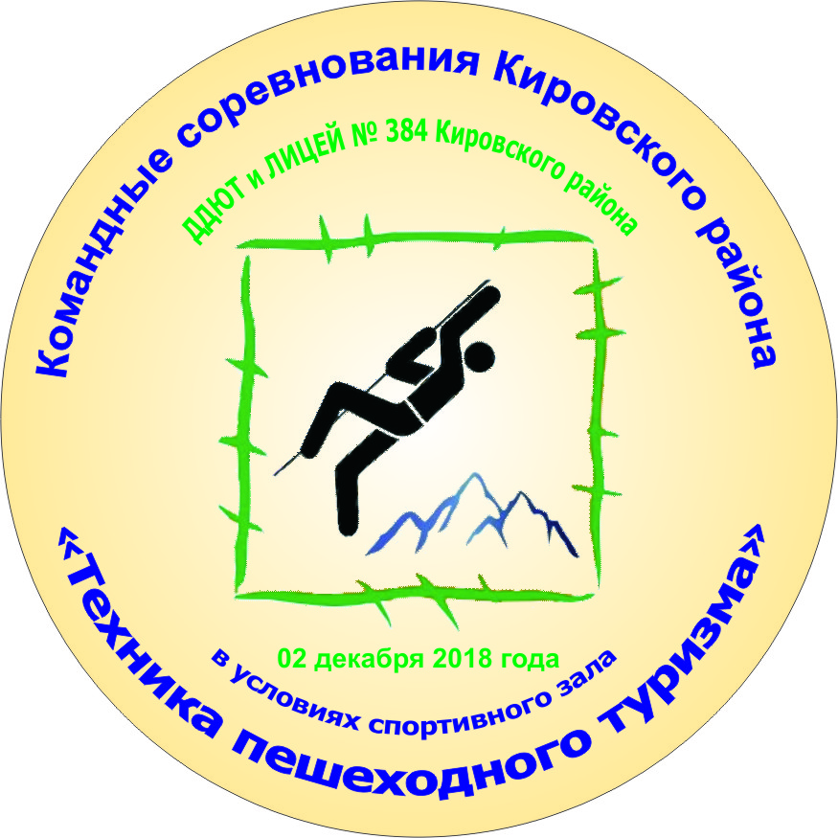
Командные соревнования Кировского района "Техника пешеходного туризма-2018" в условиях спортивного зала

Сводно-итоговый протокол
1 возрастная группа
02 декабря 2018 года |  |  |  |  |  |  |  |  |  |  |  | ГБОУ лицей № 384 Кировского района СПб
№ п/п | ОУ | ФИО руководителя | Время финиша | Время старта | Общее время на дистанции | Этапы (штрафы) |  |  |  |  |  |  | Сумма штрафов | Штрафное время | Итоговый результат | Место
 |  |  |  |  |  | подъем | траверс | спуск | бревно маятниом | бабочка | паралель | спуск по наклонной
6 | 221-1 | Григорьева Жаннета Валерьевна | 3:05:20 | 2:52:48 | 0:12:32 | 0 | 2 | 0 | 5 | 19 | 10 | 6 | 42 | 0:10:30 | 0:23:02 | 1
5 | 538 | Нестерова Елена Георгиевна | 2:39:32 | 2:24:33 | 0:14:59 | 0 | 12 | 0 | 19 | 0 | 3 | 16 | 50 | 0:12:30 | 0:27:29 | 2
8 | 551 | Воробьева Маргарита Борисовна | 4:23:15 | 4:05:15 | 0:18:00 | 0 | 17 | 6 | 1 | 0 | 3 | 22 | 49 | 0:12:15 | 0:30:15 | 3
7 | 393 | Ермолаева Елена Олеговна | 3:18:16 | 3:00:16 | 0:18:00 | 0 | 2 | 3 | 18 | 6 | 12 | 26 | 67 | 0:16:45 | 0:34:45 | 4
11 | 381 | Антропова Ксения Александровна | 1:38:38 | 1:23:47 | 0:14:51 | 1 | 17 | 3 | 14 | 25 | 25 | 0 | 85 | 0:21:15 | 0:36:06 | 5
12 | 388 | Ефимов Валентин Андреевич | 2:10:02 | 1:53:32 | 0:16:30 | 6 | 13 | 0 | 38 | 8 | 6 | 36 | 107 | 0:26:45 | 0:43:15 | 6
13 | 388-2 | Ефимов Валентин Андреевич | 2:23:07 | 2:05:07 | 0:18:00 | 0 | 44 | 3 | 38 | 11 | 25 | 26 | 147 | 0:36:45 | 0:54:45 | 7
4 | 378-1 | Матевосян Марина Вазгеновна, Айбятова Наиля Азизовна | 2:05:23 | 1:47:23 | 0:18:00 | 12 | 14 | 19 | 36 | 6 | 30 | 49 | 166 | 0:41:30 | 0:59:30 | 8
3 | 481 | Попова Светлана Петровна | 1:14:03 | 0:56:03 | 0:18:00 | 75 | 14 | 59 | 45 | 20 | 48 | 43 | 304 | 1:16:00 | 1:34:00 | 9
10 | 250 | Антонов Сергей Викторович | 0:55:17 | 0:37:17 | 0:18:00 | 50 | 75 | 65 | 50 | 65 | 50 | 50 | 405 | 1:41:15 | 1:59:15 | 10
1 | 384-1 ВК | Герасимов Евгений Викторович, Гичко Кристина Сергеевна | 0:31:15 | 0:23:07 | 0:08:08 | 0 | 0 | 0 | 0 | 3 | 0 | 0 | 3 | 0:00:45 | 0:08:53 | вк
14 | 585-вк | Мальсагов Аслан Израилович | 2:30:00 | 2:19:28 | 0:10:32 | 2 | 7 | 0 | 3 | 9 | 0 | 0 | 21 | 0:05:15 | 0:15:47 | вк
2 | 384-ВК | Герасимов Евгений Викторович, Гичко Кристина Сергеевна | 0:49:26 | 0:31:26 | 0:18:00 | 1 | 12 | 12 | 7 | 8 | 20 | 40 | 100 | 0:25:00 | 0:43:00 | вк
9 | 377-вк | Шпак Владимир Олегович | 0:39:05 | 0:21:05 | 0:18:00 | 0 | 18 | 18 | 18 | 8 | 30 | 30 | 122 | 0:30:30 | 0:48:30 | вк
 |  |  |  | 0:00:00

